Sheet1
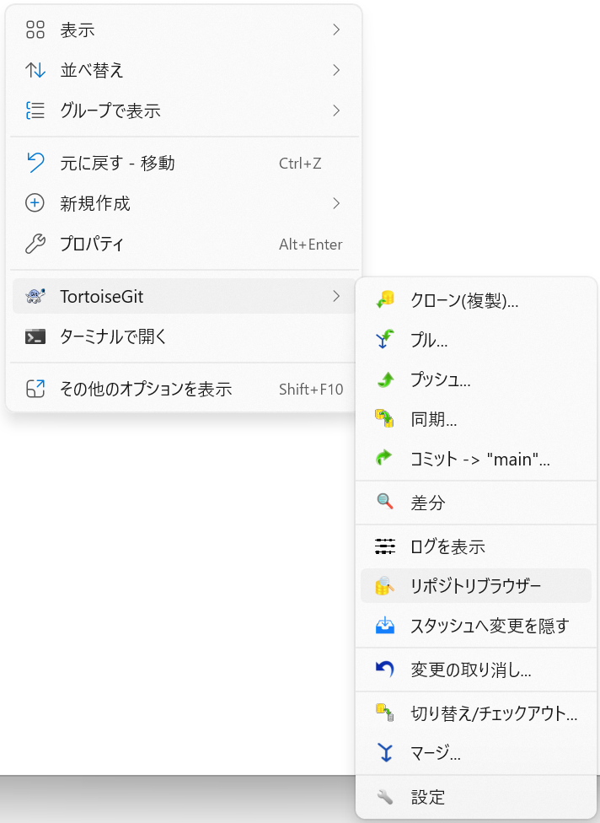
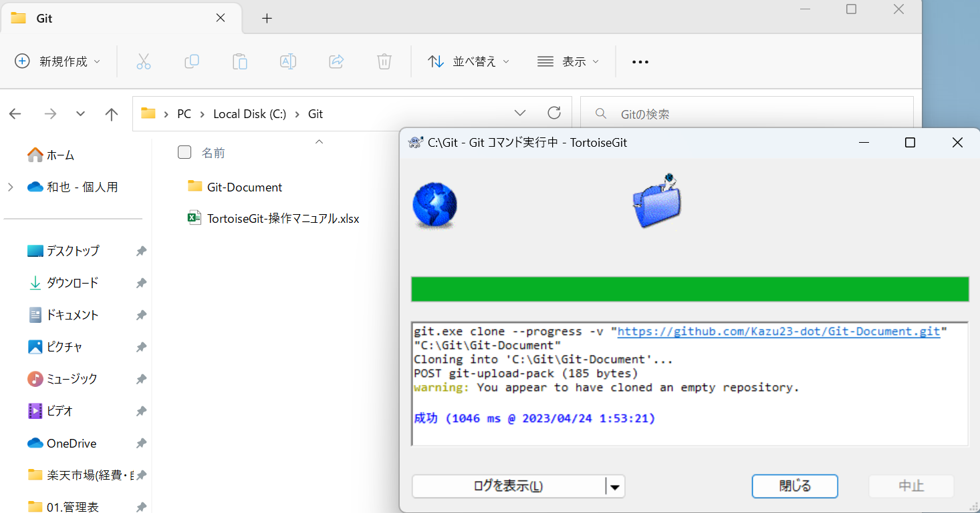
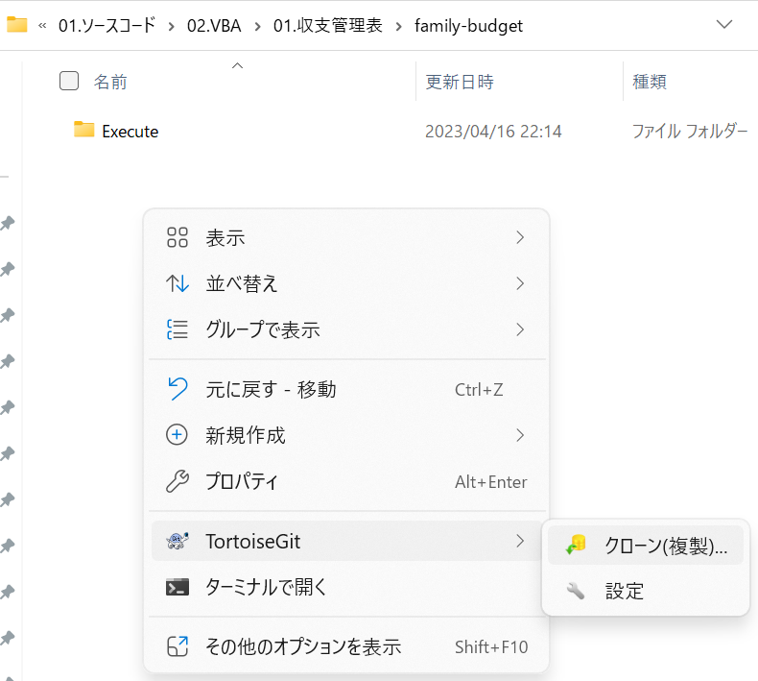
リモートリポジトリと同名のフォルダ名でローカルリポジトリを作成し、そのフォルダ内に遷移。そしてそこで右クリックして
クローン(複製)を選択

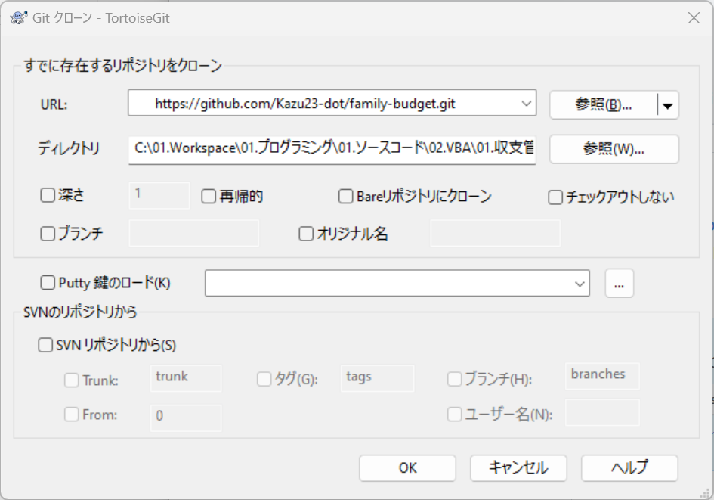

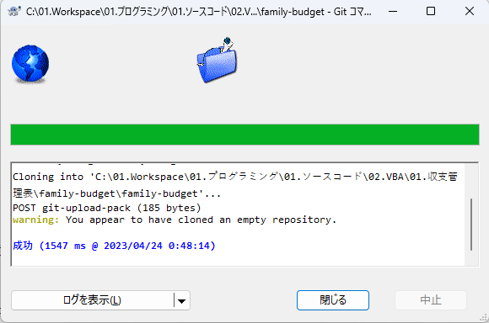

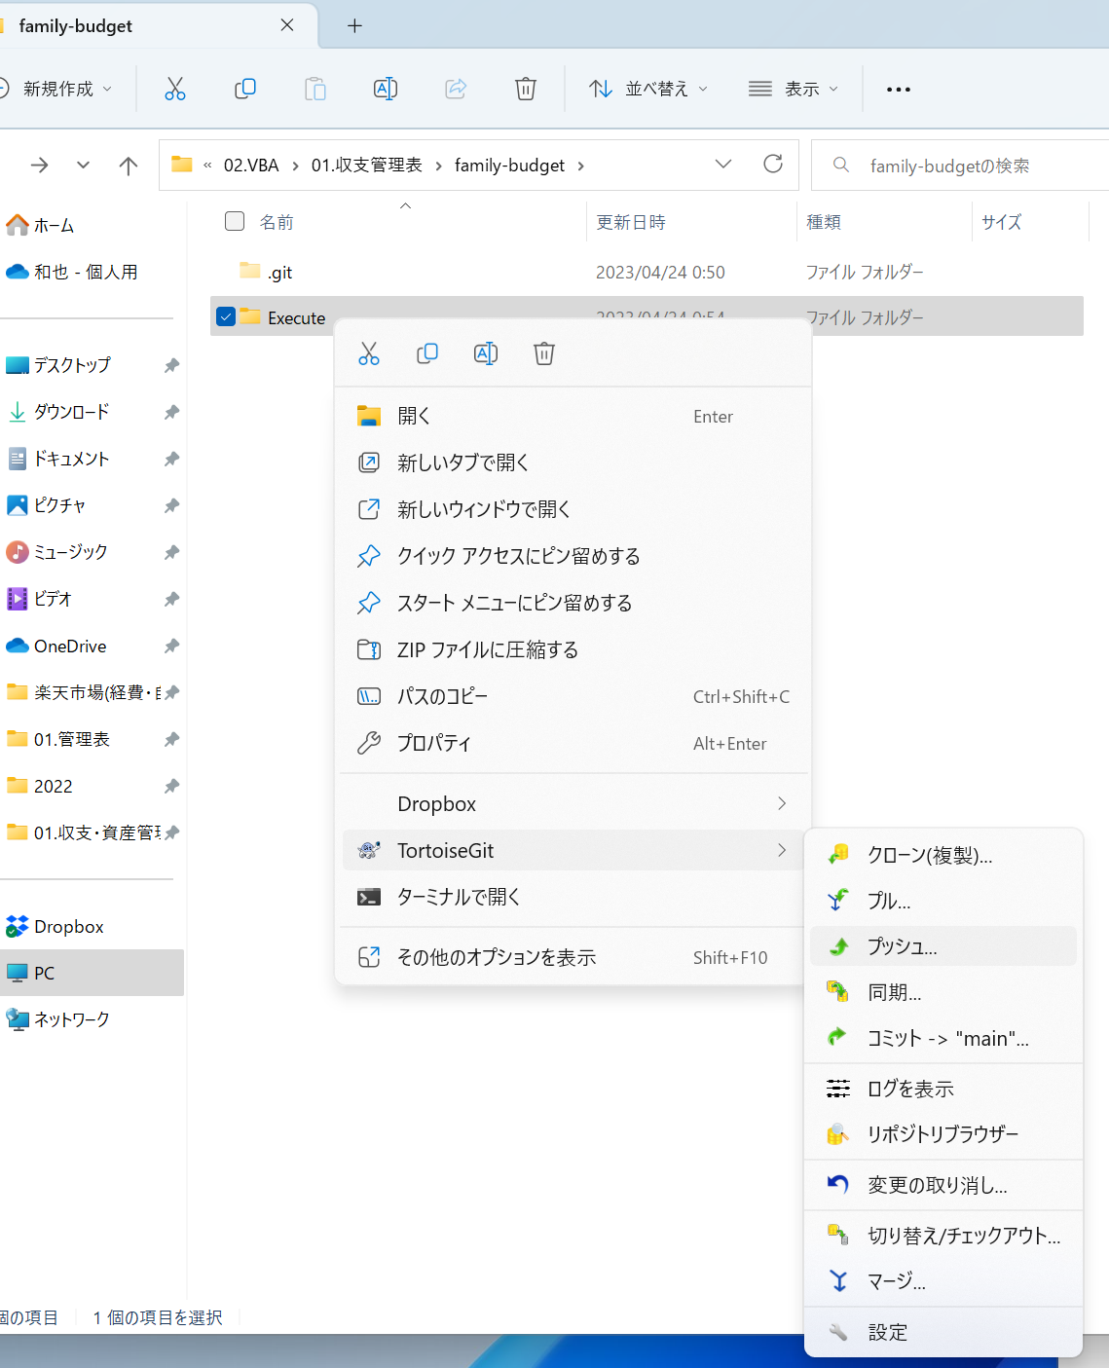

 | git管理フォルダに管理したいファイルをフォルダごと配置し、そのフォルダ上で右クリックしコミットを選択
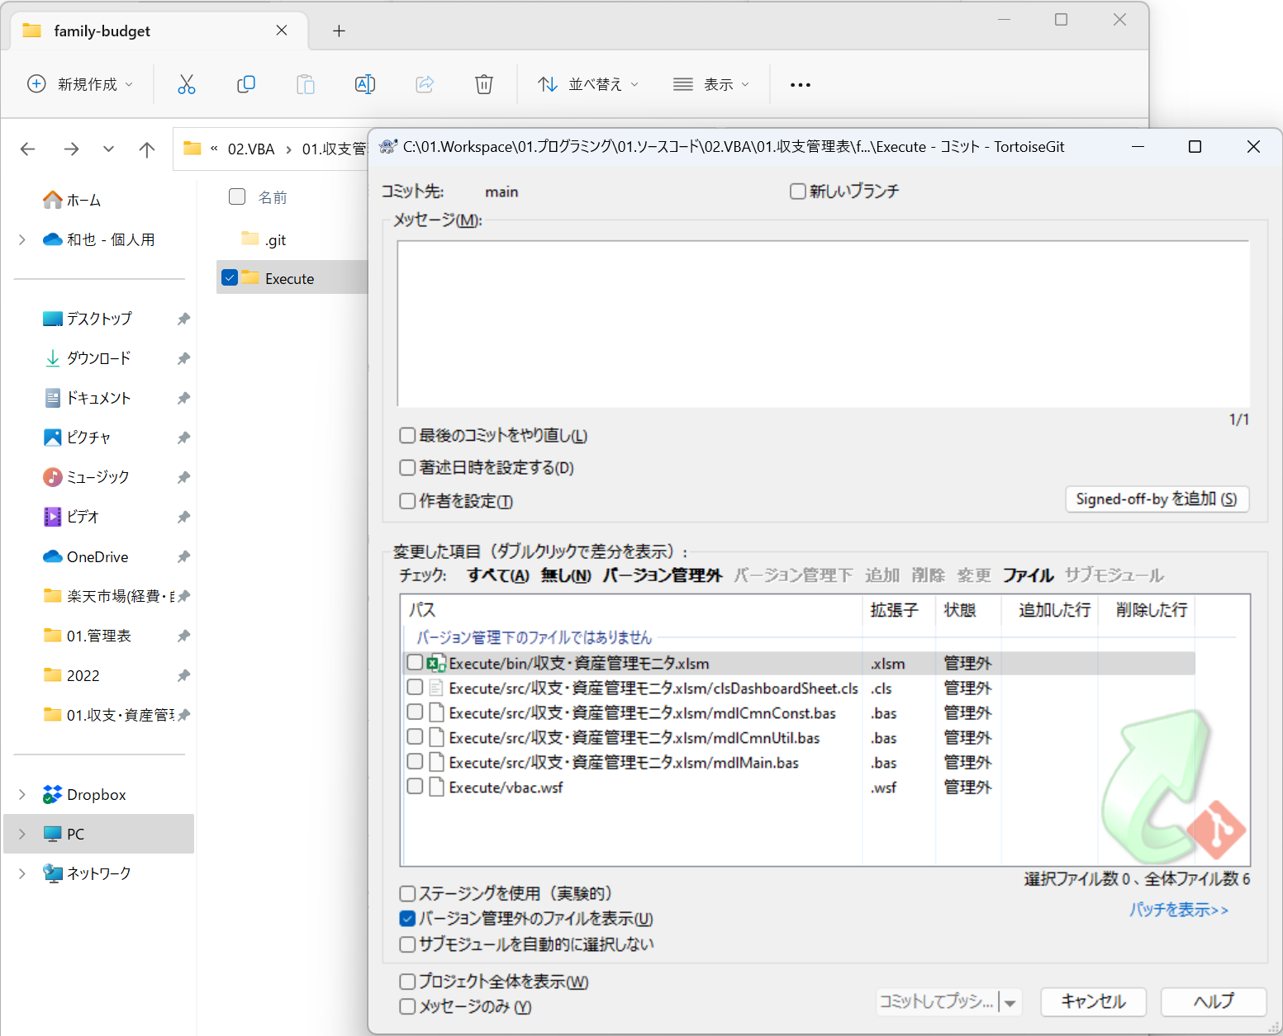

 | Gitの管理対象に含めたいファイルを下図のように選択し[コミットしてプッシュ]を実行
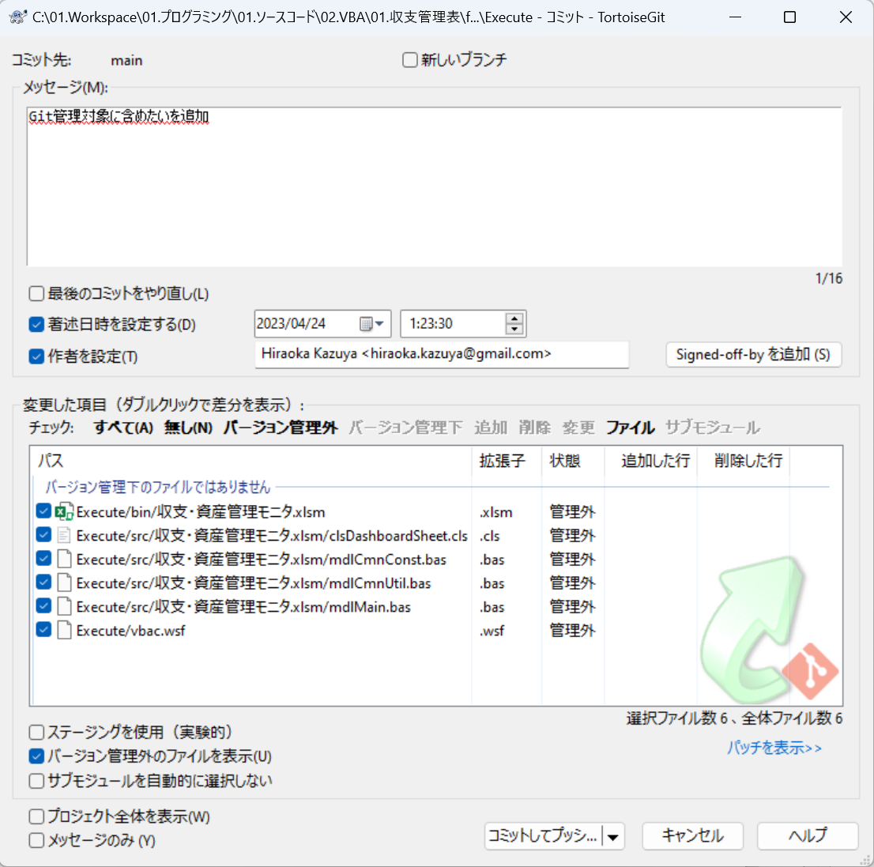

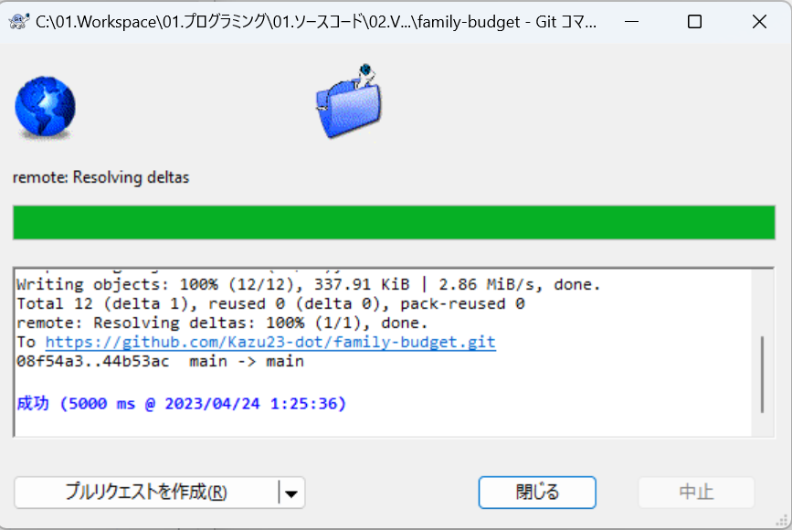



管理対象のリポジトリを確認するには[TortoiseGit]のリポジトリブラウザーを選択することでローカルリポジトリのフォルダ一覧が確認することができる

ブランチ運用
#ブランチ運用-基本#
リモート
安定バージョン | master |  |  | ■作業手順
1
7
7
 |  |  |  |  | 1 | リモートのmasterブランチからクローン
12
 |  |  |  |  | 2 | ローカルのmasterブランチからdevelopブランチを作成
バックアップ用 |  | develop |  |  | 3 | 作成したローカルのdevelopブランチをリモートにプッシュしリモートにdevelopブランチを作成
 |  |  |  |  | 4 | ローカルのdevelopブランチからfeatureブランチを作業用に作成
 |  |  |  |  | 5 | featureブランチ作業内容をローカルのdevelopブランチにマージし反映
 |  |  |  |  | 6 | developブランチに記録している作業内容をリモートのdevelopブランチに反映
3
11
ローカル |  |  |  |  | 7 | リモートのmasterブランチ最新の内容をローカルのmasterブランチに取得
 |  |  |  |  | 8 | 更新したmasterブランチから最新の内容をdevelopブランチにマージし反映
安定バージョン | master |  |  |  | 9 | ローカルでの開発が完了したfeatureブランチの内容をdevelopブランチに反映。※この時ローカルのfeatureブランチは削除
2
2
8
10
 |  |  |  |  | 10 | ローカルのdevelopブランチの内容をローカルのmasterブランチに反映。※この時ローカルのdevelopブランチは削除
6
6
 |  |  |  |  | 11 | ローカルのmasterブランチからリモートのmasterブランチにプッシュ
 |  |  |  |  | 12 | リモートのdevelopブランチを削除
開発用バージョン |  | develop |  |  |  | ※開発が完了したため、リモートリポジトリに保持させていた作業内容保管用のブランチを削除
4
9
5
5

作業用バーション |  |  | feature

 |  |  |  | ブランチの種類一覧
 |  |  |  |  | https://qiita.com/ren0826jam/items/8eb8f59c13dbba7863ad

 |  |  |  | ※ | developブランチ, featureブランチを必ず切って作業すること。
 |  |  |  |  | 改造作業するブランチは、featureブランチで実施。
 |  |  |  |  | developブランチを作成しているのは、masterブランチで他のタスクでの
 |  |  |  |  | 改造あった場合、featureブランチで改造が完了した時にdevelopブランチにマージする前に
 |  |  |  |  | 最新のmasterブランチをdevelopブランチにプルしてからマージする必要があるため作成している。
 |  |  |  |  | 改造後にdevelopブランチにマージしたバージョンで単体テスト・システムテストを実施しリリース後
 |  |  |  |  | masterブランチにマージ。

マージ手順
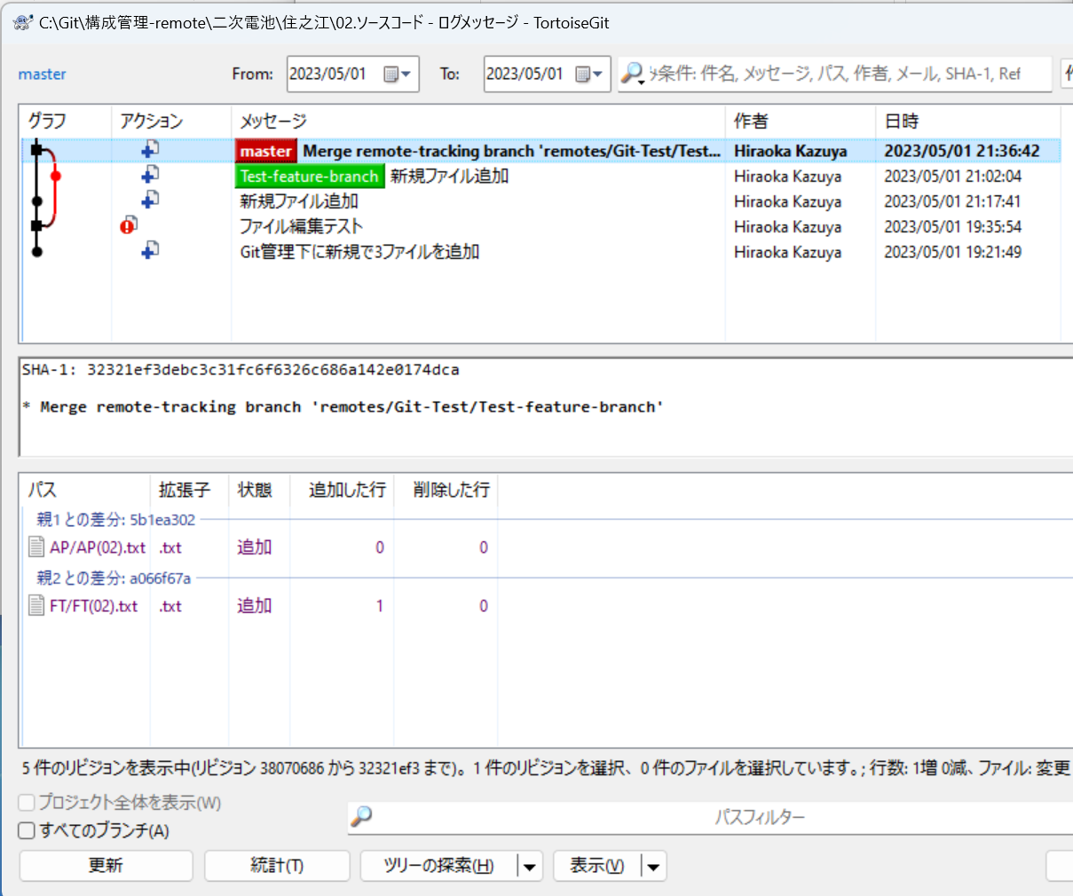

Sheet4
